상품제안서
펜텔 에너자이즈X 샤프 | 상품코드: S02632

 |  |  |  |  |  |  | 02-713-8555 | www.synergygift.co.kr
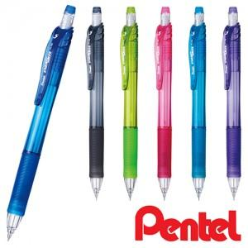

【상세/제작정보】 | <p><span style="font-size: 14pt;">12개/타 기준 주문 가능합니다.</span></p><p>&nbsp;</p>

【인쇄/포장옵션】 | 실크 / OPP(비닐)

【공급단가】 | 수량 | 108~ | 300~ | 504~ | 1,008~ | 3,000~
*VAT별도 | 단가 | 1,410원 | 1,340원 | 1,270원 | 1,230원 | 1,200원

【상품 URL】 | https://www.synergygift.co.kr:443/src/goods_detail.php?gdno=3656

